Quản lý người dùng
Project Name | WEBSITE Y TẾ VÀ TƯ VẤN SỨC KHỎE SỬ DỤNG AI CHATBOT
Module Code | Quản lý người dùng
 | Hoàn thành | Lỗi | Chưa kiểm tra | Bị chặn | Tổng trường hợp kiểm tra
Round 1 | 15 | 0 | 0 | 0 | 15
Round 2 | 15 | 0 | 0 | 0 | 15
 | 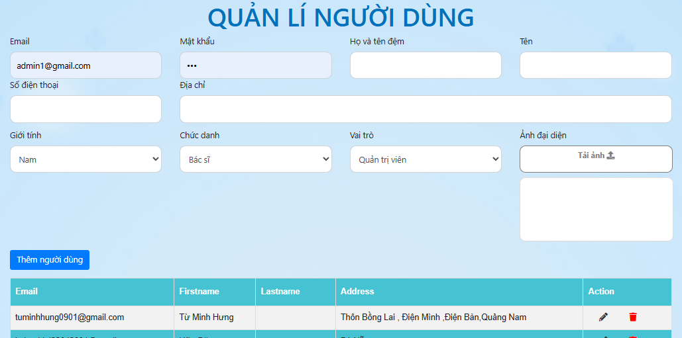

Test Case ID | Mô tả | Quy trình | Điều kiện tiên quyểt | Kết quả mong đợi | Kết quả thực tế | Kết quả |  |  |  |  |  | Chú thích
 |  |  |  |  |  | Vòng 1 |  |  | Vòng 2
 |  |  |  |  |  | Trạng thái | Ngày kiểm tra | Người kiểm tra | Trạng thái | Ngày kiểm tra | Người kiểm tra
GUI_SHOW Quản lý người dùng
GUI-QLND01 | [Tên] Textbox |  |  | -Label : black -Status : enable | -Label : black -Status : enable | Passed | 2025-05-12 | Đăng | Passed | 2025-05-12 | Đăng
GUI-QLND02 | [Add(Thêm)] Button |  |  | -Text color : blue -Status : enable | -Text color : blue -Status : enable | Passed | 2025-05-12 | Đăng | Passed | 2025-05-12 | Đăng
GUI-QLND03 | [Edit(Sửa)] Button |  |  | -Text color : blue -Status : enable | -Text color : blue -Status : enable | Passed | 2025-05-12 | Đăng | Passed | 2025-05-12 | Đăng
GUI-QLND04 | [Delete(Xóa)] Button |  |  | -Text color : blue -Status : enable | -Text color : blue -Status : enable | Passed | 2025-05-12 | Đăng | Passed | 2025-05-12 | Đăng
GUI-QLND05 | [Email người dùng] Email |  |  | -Text color : blue -Status : enable | -Label : black -Status : enable | Passed | 2025-05-12 | Đăng | Passed | 2025-05-12 | Đăng
GUI-QLND06 | [Địa chỉ người dùng] Textbox |  |  | -Text color : blue -Status : enable | -Label : black -Status : enable | Passed | 2025-05-12 | Đăng | Passed | 2025-05-12 | Đăng
GUI-QLND07 | [Số điện thoại người dùng] Textbox |  |  | -Text color : blue -Status : enable | -Label : black -Status : enable | Passed | 2025-05-12 | Đăng | Passed | 2025-05-12 | Đăng
GUI-QLND08 | [Mật khẩu người dùng] Textbox |  |  | -Text color : black -Status : enable | -Text color : black -Status : enable | Passed | 2025-05-12 | Đăng | Passed | 2025-05-12 | Đăng
FUNCTION_SHOW Quản lý người dùng
FUNC-QLND01 | Xác thực trang quản lý người dùng đang hiển thị | 1. Khởi động trang web. 2. Hiển thị trang đăng nhập. 3. Đăng nhập thành công admin 4. Hiện thị trang chủ 5. Click vào mục "Quản lý người dùng" | Đăng nhập thành công vào trang bằng tài khoản Admin | Hiển thị trang quản lý sản phẩm Table gồm có: - Trường "Tên tài khoản" - Trường "Tên người dùng" - Trường "Mật khẩu" - Trường "Email" - Trường "Địa chỉ" - Trường "Số điện thoại" - Trường "Chức năng" gồm có: + Button "Thêm" + Button "Sửa" + Button "Xóa" | Hiển thị trang quản lý sản phẩm Table gồm có: - Trường "Tên tài khoản" - Trường "Tên người dùng" - Trường "Mật khẩu" - Trường "Email" - Trường "Địa chỉ" - Trường "Số điện thoại" - Trường "Chức năng" gồm có: + Button "Thêm" + Button "Sửa" + Button "Xóa" | Passed | 2025-05-12 | Đăng | Passed | 2025-05-12 | Đăng
FUNC-QLND02 | Click vào nút Add | 1. Khởi động trang web. 2. Hiển thị trang đăng nhập. 3. Đăng nhập thành công 4. Hiện thị trang chủ 5. Chọn mục quản lý người dùng | Đăng nhập thành công vào trang bằng tài khoản Admin | Hiển thị trang quản lý sản phẩm Table gồm có: - Trường "Tên tài khoản" - Trường "Tên người dùng" - Trường "Mật khẩu" - Trường "Email" - Trường "Địa chỉ" - Trường "Số điện thoại" - Trường "Chức năng" gồm có: + Button "Thêm" + Button "Sửa" + Button "Xóa" | Hiển thị trang quản lý sản phẩm Table gồm có: - Trường "Tên tài khoản" - Trường "Tên người dùng" - Trường "Mật khẩu" - Trường "Email" - Trường "Địa chỉ" - Trường "Số điện thoại" - Trường "Chức năng" gồm có: + Button "Thêm" + Button "Sửa" + Button "Xóa" | Passed | 2025-05-12 | Đăng | Passed | 2025-05-12 | Đăng
FUNC-QLND03 | Nhập đúng dữ liệu tất cả các trường bắt buộc nhập | 1. Khởi động trang web. 2. Hiển thị trang đăng nhập. 3. Đăng nhập thành công 4. Hiện thị trang chủ 5. Chọn mục quản lý người dùng. 6. Click vào Add 7. Điền hết thông tin(tên , ngày sinh , giới tính , địa chỉ , số điện thoại , email) 8. Click vào thêm người dùng | Đăng nhập thành công vào trang bằng tài khoản Admin | Thông báo :"Bạn đã thêm người dùng thành công !" | Thông báo :"Bạn đã thêm người dùng thành công !" | Passed | 2025-05-12 | Đăng | Passed | 2025-05-12 | Đăng
FUNC-QLND04 | Để trống tât cả các tường | 1. Khởi động trang web. 2. Hiển thị trang đăng nhập. 3. Đăng nhập thành công 4. Hiện thị trang chủ 5. Chọn mục quản lý người dùng. 6. Click vào Add 7. Điền hết thông tin(tên , ngày sinh , giới tính , địa chỉ , số điện thoại , email) 8. Click vào thêm người dùng | Đăng nhập thành công vào trang bằng tài khoản Admin | Hệ thống thông báo lỗi : "Vui lòng nhập đầy đủ thông tin !" | Hệ thống thông báo lỗi : "Vui lòng nhập đầy đủ thông tin !" | Passed | 2025-05-12 | Đăng | Passed | 2025-05-12 | Đăng
FUNC-QLND05 | Không nhập các trường hợp lệ | 1. Khởi động trang web. 2. Hiển thị trang đăng nhập. 3. Đăng nhập thành công 4. Hiện thị trang chủ 5. Chọn mục quản lý người dùng. 6. Click vào Add 7. Điền hết thông tin(tên , ngày sinh , giới tính , địa chỉ , số điện thoại , email) 8. Click vào thêm người dùng | Đăng nhập thành công vào trang bằng tài khoản Admin | Hệ thống thông báo lỗi về các trường không nhập hợp lệ | Hệ thống thông báo lỗi về các trường không nhập hợp lệ | Passed | 2025-05-12 | Đăng | Passed | 2025-05-12 | Đăng
FUNC-QLND06 | Không nhập thông tin hợp lệ vào các trường | 1. Khởi động trang web. 2. Hiển thị trang đăng nhập. 3. Đăng nhập thành công 4. Hiện thị trang chủ 5. Chọn mục quản lý người dùng. 6. Click vào Add 7. Điền hết thông tin(tên , ngày sinh , giới tính , địa chỉ , số điện thoại , email) 8. Click vào thêm người dùng | Đăng nhập thành công vào trang bằng tài khoản Admin | Hiện thị tất cả thông báo về trường không hợp lệ | Hiện thị tất cả thông báo về trường không hợp lệ | Passed | 2025-05-12 | Đăng | Passed | 2025-05-12 | Đăng
FUNC-QLND07 | Chọn sản phẩm muốn sửa và Click vào nút "Sửa" | 1. Khởi động trang web. 2. Chọn đăng nhập bằng admin. 3. Đăng nhập thành công 4. Hiện thị trang chủ 5. Chọn mục quản lý người dùng. 6. Click vào nút "Sửa" | Đăng nhập thành công vào trang bằng tài khoản Admin | Hiển thị trang quản lý sản phẩm Table gồm có: - Trường "Tên tài khoản" - Trường "Tên người dùng" - Trường "Mật khẩu" - Trường "Email" - Trường "Địa chỉ" - Trường "Số điện thoại" - Trường "Chức năng" gồm có: + Button "Thêm" + Button "Sửa" + Button "Xóa" | Hiển thị trang quản lý sản phẩm Table gồm có: - Trường "Tên tài khoản" - Trường "Tên người dùng" - Trường "Mật khẩu" - Trường "Email" - Trường "Địa chỉ" - Trường "Số điện thoại" - Trường "Chức năng" gồm có: + Button "Thêm" + Button "Sửa" + Button "Xóa" | Passed | 2025-05-12 | Đăng | Passed | 2025-05-12 | Đăng
FUNC-QLND08 | Nhập trường muốn thay đổi và đúng thông tin nhập | 1. Khởi động trang web. 2. Chọn đăng nhập bằng admin. 3. Đăng nhập thành công 4. Hiện thị trang chủ 5. Chọn mục quản lý người dùng 6. Click vào Edit 7. Click vào update | Đăng nhập thành công vào trang bằng tài khoản Admin | Thông báo :"Bạn đã cập nhật sản phẩm thành công !" | Thông báo :"Bạn đã cập nhật sản phẩm thành công !" | Passed | 2025-05-12 | Đăng | Passed | 2025-05-12 | Đăng
FUNC-QLND09 | Nhập trường muốn thay đổi và nhập thông tin không hợp lệ | 1. Khởi động trang web. 2. Chọn đăng nhập bằng tài khoản admin. 3. Đăng nhập thành công 4. Hiện thị trang chủ 5. Chọn mục quản lý người dùng 6. Click vào Edit 7. Click vào update | Đăng nhập thành công vào trang bằng tài khoản Admin | Hiện thị tất cả thông báo về trường không hợp lệ | Hiện thị tất cả thông báo về trường không hợp lệ | Passed | 2025-05-12 | Đăng | Passed | 2025-05-12 | Đăng
FUNC-QLND10 | Xóa Sản phẩm | 1. Khởi động trang web. 2. Chọn đăng nhập bằng tài khoản admin. 3. Đăng nhập thành công 4. Hiện thị trang chủ 5. Chọn mục quản lý người dùng 6. Click vào button "Xóa" | Đăng nhập thành công vào trang bằng tài khoản Admin | - Hệ thống hiển thị thông báo : "Bạn có muốn xóa người dùng này không ?" - Chọn có - Hệ thống hiển thị thông báo : "Bạn đã xóa người dùng thành công" - Chọn không - Hệ thống quay trở lại trang quản lý người dùng | - Hệ thống hiển thị thông báo : "Bạn có muốn xóa người dùng này không ?" - Chọn có - Hệ thống hiển thị thông báo : "Bạn đã xóa người dùng thành công" - Chọn không - Hệ thống quay trở lại trang quản lý người dùng | Passed | 2025-05-12 | Đăng | Passed | 2025-05-12 | Đăng

Quản lý bác sĩ
Project Name | WEBSITE Y TẾ VÀ TƯ VẤN SỨC KHỎE SỬ DỤNG AI CHATBOT
Module Code | Quản lý bác sĩ
 | Hoàn thành | Lỗi | Chưa kiểm tra | Bị chặn | Tổng trường hợp kiểm tra
Round 1 | 15 | 0 | 0 | 0 | 15
Round 2 | 15 | 0 | 0 | 0 | 15
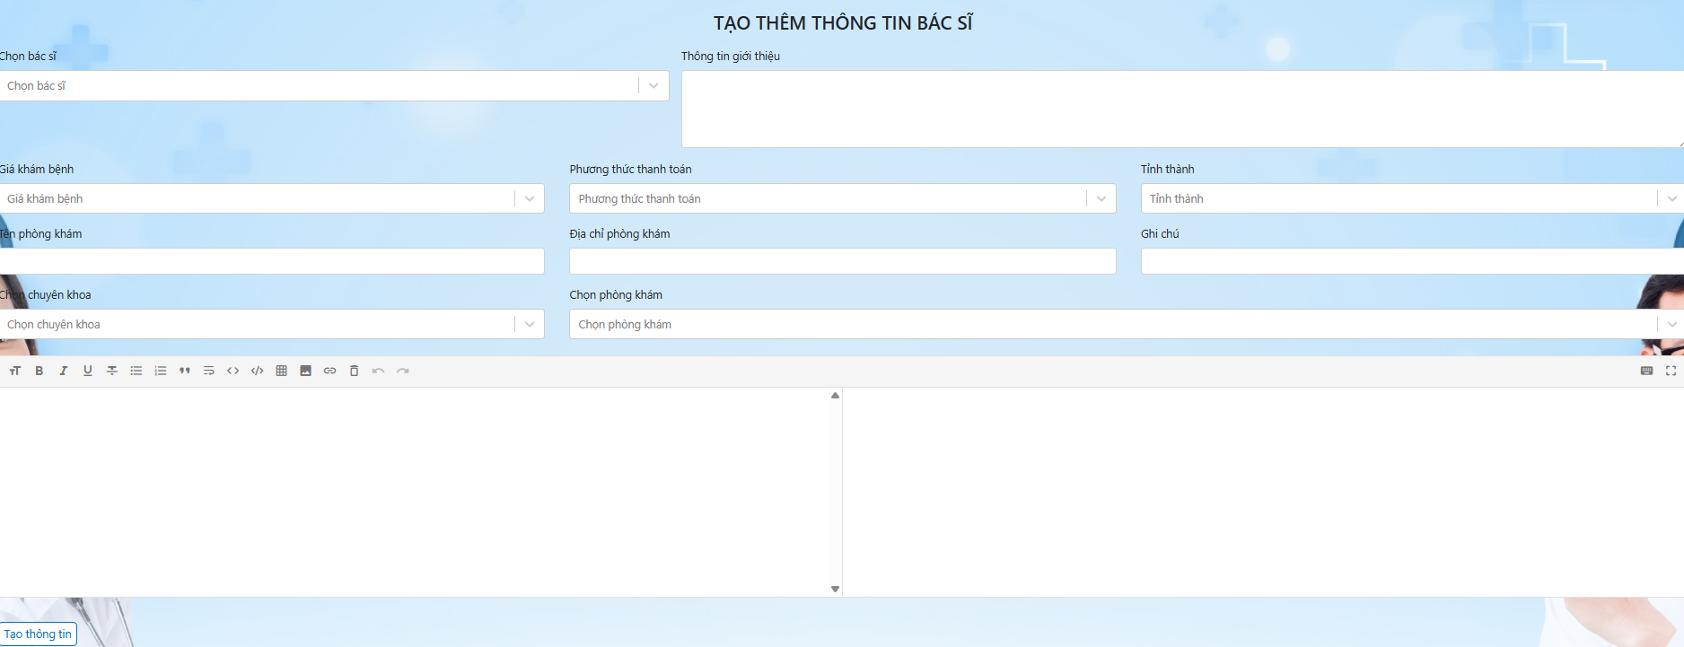

Test Case ID | Mô tả | Quy trình | Điều kiện tiên quyểt | Kết quả mong đợi | Kết quả thực tế | Kết quả |  |  |  |  |  | Chú thích
 |  |  |  |  |  | Vòng 1 |  |  | Vòng 2
 |  |  |  |  |  | Trạng thái | Ngày kiểm tra | Người kiểm tra | Trạng thái | Ngày kiểm tra | Người kiểm tra
GUI_SHOW Quản lý bác sĩ
GUI-QLBS01 | [Tên] Textbox |  |  | -Label : black -Status : enable | -Label : black -Status : enable | Passed | 2025-05-12 | Đăng | Passed | 2025-05-12 | Đăng
GUI-QLBS02 | [Add(Thêm)] Button |  |  | -Text color : blue -Status : enable | -Text color : blue -Status : enable | Passed | 2025-05-12 | Đăng | Passed | 2025-05-12 | Đăng
GUI-QLBS02 | [Edit(Sửa)] Button |  |  | -Text color : blue -Status : enable | -Text color : blue -Status : enable | Passed | 2025-05-12 | Đăng | Passed | 2025-05-12 | Đăng
GUI-QLBS03 | [Delete(Xóa)] Button |  |  | -Text color : blue -Status : enable | -Text color : blue -Status : enable | Passed | 2025-05-12 | Đăng | Passed | 2025-05-12 | Đăng
GUI-QLBS04 | [Email người dùng] Email |  |  | -Text color : blue -Status : enable | -Label : black -Status : enable | Passed | 2025-05-12 | Đăng | Passed | 2025-05-12 | Đăng
GUI-QLBS05 | [Địa chỉ người dùng] Textbox |  |  | -Text color : blue -Status : enable | -Label : black -Status : enable | Passed | 2025-05-12 | Đăng | Passed | 2025-05-12 | Đăng
GUI-QLBS06 | [Số điện thoại người dùng] Textbox |  |  | -Text color : blue -Status : enable | -Label : black -Status : enable | Passed | 2025-05-12 | Đăng | Passed | 2025-05-12 | Đăng
GUI-QLBS07 | [Mật khẩu người dùng] Textbox |  |  | -Text color : black -Status : enable | -Text color : black -Status : enable | Passed | 2025-05-12 | Đăng | Passed | 2025-05-12 | Đăng
FUNCTION_SHOW Quản lý bác sĩ
FUNC-QLBS01 | Xác thực trang quản lý bác sĩ đang hiển thị | 1. Khởi động trang web. 2. Hiển thị trang đăng nhập. 3. Đăng nhập thành công admin 4. Hiện thị trang chủ 5. Click vào mục "Quản lý bác sĩ" | Đăng nhập thành công vào trang bằng tài khoản Admin | Hiển thị trang quản lý bác sĩ gồm có: - Trường "Tên tài khoản" - Trường "Tên bác sĩ" - Trường "Mật khẩu" - Trường "Email" - Trường "Địa chỉ" - Trường "Số điện thoại" - Trường "Chức năng" gồm có: + Button "Thêm" + Button "Sửa" + Button "Xóa" | Hiển thị trang quản lý bác sĩ gồm có: - Trường "Tên tài khoản" - Trường "Tên bác sĩ" - Trường "Mật khẩu" - Trường "Email" - Trường "Địa chỉ" - Trường "Số điện thoại" - Trường "Chức năng" gồm có: + Button "Thêm" + Button "Sửa" + Button "Xóa" | Passed | 2025-05-12 | Đăng | Passed | 2025-05-12 | Đăng
FUNC-QLBS02 | Click vào nút Add | 1. Khởi động trang web. 2. Hiển thị trang đăng nhập. 3. Đăng nhập thành công admin 4. Hiện thị trang chủ 5. Click vào mục "Quản lý bác sĩ" | Đăng nhập thành công vào trang bằng tài khoản Admin | Hiển thị trang quản lý bác sĩ gồm có: - Trường "Tên tài khoản" - Trường "Tên bác sĩ" - Trường "Mật khẩu" - Trường "Email" - Trường "Địa chỉ" - Trường "Số điện thoại" - Trường "Chức năng" gồm có: + Button "Thêm" + Button "Sửa" + Button "Xóa" | Hiển thị trang quản lý bác sĩ gồm có: - Trường "Tên tài khoản" - Trường "Tên bác sĩ" - Trường "Mật khẩu" - Trường "Email" - Trường "Địa chỉ" - Trường "Số điện thoại" - Trường "Chức năng" gồm có: + Button "Thêm" + Button "Sửa" + Button "Xóa" | Passed | 2025-05-12 | Đăng | Passed | 2025-05-12 | Đăng
FUNC-QLBS03 | Nhập đúng dữ liệu tất cả các trường bắt buộc nhập | 1. Khởi động trang web. 2. Chọn đăng nhập bằng tài khoản admin. 3. Đăng nhập thành công 4. Hiện thị trang chủ 5. Chọn mục quản lý bác sĩ. 6. Click vào Add 7. Điền hết thông tin(tên , ngày sinh , giới tính , địa chỉ , số điện thoại , email) 8. Click vào thêm bác sĩ | Đăng nhập thành công vào trang bằng tài khoản Admin | Thông báo :"Bạn đã thêm bác sĩ thành công !" | Thông báo :"Bạn đã thêm bác sĩ thành công !" | Passed | 2025-05-12 | Đăng | Passed | 2025-05-12 | Đăng
FUNC-QLBS04 | Để trống tât cả các tường | 1. Khởi động trang web. 2. Chọn đăng nhập bằng tài khoản admin. 3. Đăng nhập thành công 4. Hiện thị trang chủ 5. Chọn mục quản lý bác sĩ. 6. Click vào Add 7. Điền hết thông tin(tên , ngày sinh , giới tính , địa chỉ , số điện thoại , email) 8. Click vào thêm bác sĩ | Đăng nhập thành công vào trang bằng tài khoản Admin | Hệ thống thông báo lỗi : "Vui lòng nhập đầy đủ thông tin !" | Hệ thống thông báo lỗi : "Vui lòng nhập đầy đủ thông tin !" | Passed | 2025-05-12 | Đăng | Passed | 2025-05-12 | Đăng
FUNC-QLBS05 | Không nhập các trường hợp lệ | 1. Khởi động trang web. 2. Chọn đăng nhập bằng tài khoản admin. 3. Đăng nhập thành công 4. Hiện thị trang chủ 5. Chọn mục quản lý bác sĩ. 6. Click vào Add 7. Điền hết thông tin(tên , ngày sinh , giới tính , địa chỉ , số điện thoại , email) 8. Click vào thêm bác sĩ | Đăng nhập thành công vào trang bằng tài khoản Admin | Hệ thống thông báo lỗi về các trường không nhập hợp lệ | Hệ thống thông báo lỗi về các trường không nhập hợp lệ | Passed | 2025-05-12 | Đăng | Passed | 2025-05-12 | Đăng
FUNC-QLBS06 | Không nhập thông tin hợp lệ vào các trường | 1. Khởi động trang web. 2. Chọn đăng nhập bằng tài khoản admin. 3. Đăng nhập thành công 4. Hiện thị trang chủ 5. Chọn mục quản lý bác sĩ. 6. Click vào Add 7. Điền hết thông tin(tên , ngày sinh , giới tính , địa chỉ , số điện thoại , email) 8. Click vào thêm bác sĩ | Đăng nhập thành công vào trang bằng tài khoản Admin | Hiện thị tất cả thông báo về trường không hợp lệ | Hiện thị tất cả thông báo về trường không hợp lệ | Passed | 2025-05-12 | Đăng | Passed | 2025-05-12 | Đăng
FUNC-QLBS07 | Chọn sản phẩm muốn sửa và Click vào nút "Sửa" | 1. Khởi động trang web. 2. Chọn đăng nhập bằng admin. 3. Đăng nhập thành công 4. Hiện thị trang chủ 5. Chọn mục quản lý bác sĩ. 6. Click vào nút "Sửa" | Đăng nhập thành công vào trang bằng tài khoản Admin | Hiển thị trang quản lý bác sĩ gồm có: - Trường "Tên tài khoản" - Trường "Tên bác sĩ" - Trường "Mật khẩu" - Trường "Email" - Trường "Địa chỉ" - Trường "Số điện thoại" - Trường "Chức năng" gồm có: + Button "Thêm" + Button "Sửa" + Button "Xóa" | Hiển thị trang quản lý bác sĩ gồm có: - Trường "Tên tài khoản" - Trường "Tên bác sĩ" - Trường "Mật khẩu" - Trường "Email" - Trường "Địa chỉ" - Trường "Số điện thoại" - Trường "Chức năng" gồm có: + Button "Thêm" + Button "Sửa" + Button "Xóa" | Passed | 2025-05-12 | Đăng | Passed | 2025-05-12 | Đăng
FUNC-QLBS08 | Nhập trường muốn thay đổi và đúng thông tin nhập | 1. Khởi động trang web. 2. Chọn đăng nhập bằng admin. 3. Đăng nhập thành công 4. Hiện thị trang chủ 5. Chọn mục quản lý bác sĩ. 6. Click vào Edit 7. Click vào update | Đăng nhập thành công vào trang bằng tài khoản Admin | Thông báo :"Bạn đã cập nhật sản phẩm thành công !" | Thông báo :"Bạn đã cập nhật sản phẩm thành công !" | Passed | 2025-05-12 | Đăng | Passed | 2025-05-12 | Đăng
FUNC-QLBS09 | Nhập trường muốn thay đổi và nhập thông tin không hợp lệ | 1. Khởi động trang web. 2. Chọn đăng nhập bằng tài khoản admin. 3. Đăng nhập thành công 4. Hiện thị trang chủ 5. Chọn mục quản lý bác sĩ 6. Click vào Edit 7. Click vào update | Đăng nhập thành công vào trang bằng tài khoản Admin | Hiện thị tất cả thông báo về trường không hợp lệ | Hiện thị tất cả thông báo về trường không hợp lệ | Passed | 2025-05-12 | Đăng | Passed | 2025-05-12 | Đăng
FUNC-QLBS10 | Xóa bác sĩ | 1. Khởi động trang web. 2. Chọn đăng nhập bằng tài khoản admin. 3. Đăng nhập thành công 4. Hiện thị trang chủ 5. Chọn mục quản lý bác sĩ 6. Click vào button "Xóa" | Đăng nhập thành công vào trang bằng tài khoản Admin | - Hệ thống hiển thị thông báo : "Bạn có muốn xóa bác sĩ này không ?" - Chọn có - Hệ thống hiển thị thông báo : "Bạn đã xóa bác sĩ thành công" - Chọn không - Hệ thống quay trở lại trang quản lý bác sĩ | - Hệ thống hiển thị thông báo : "Bạn có muốn xóa bác sĩ này không ?" - Chọn có - Hệ thống hiển thị thông báo : "Bạn đã xóa bác sĩ thành công" - Chọn không - Hệ thống quay trở lại trang quản lý bác sĩ | Passed | 2025-05-12 | Đăng | Passed | 2025-05-12 | Đăng

